회피 개요
모든 파트가 어떤 시스템이구나를 확인 할 수 있도록 만들기
 | 1. 회피 개요

 | 1.1 기획의도
 | - 플레이어가 회피를 통해서 패턴을 파훼 할 수 있도록 제작
 | - 회피의 중요도를 높이고 선택을 할 수 있도록 하기 위해 회피에 제한을 생성함
 | - 다양한 방향으로 회피 할 수 있도록 4방향 형태의 회피를 구성
 | - 자주 사용할 수 있는 회피 동작을 개발
 | - 너무 많이 낭비 하지 못하도록 쿨타임을 만들고 회피 타이밍을 만들 수 있도록 제작
 | - 순간이동 하는 형태를 통해 캐릭터 컨셉을 부각 시킨다.

 | 1.2 용어 명칭 정리
 | 명칭 |  | 내용 |  |  |  | 비고
 | 회피 카운트 |  | 회피를 할 수 있는 횟수
 | 회피 카운트 쿨타임 |  | 회피 카운트가 줄었을 때 작동하는 쿨타임
 | 회피 쿨타임 |  | 모든 회피 카운트를 소비 한 경우 작동하는 쿨타임

 | 1.3 회피 기본 규칙
 | 명칭 | 조작키 |  | 내용 |  |  |  | 비고
 | 전방회피 | SpaceBar |  | 방향키 입력이 없을 시 출력
 | 전방회피 | W+SpaceBar |  | 전방으로 회피 하는 키
 | 후방회피 | S+SpaceBar |  | 후방으로 회피 하는 키
 | 우측 회피 | A+SpaceBar |  | 우측으로 회피 하는 키
 | 좌측 회피 | D+SpaceBar |  | 좌측으로 회피 하는 키

 | - 방향키를 통해서 회피 할 방향을 지정한다.
 | - 방향키를 입력 받지 않고 Spacebar만 입력 받을 경우 전방으로 회피 한다.
 | - 회피를 입력 받으면 해당 방향으로 플레이어 캐릭터를 MissRange 값만큼 이동 시킨다.
 | - 플레이어는 회피 동안 피해를 입지 않는다.
 | - 회피 시 회피 카운트를 1개 소비한다.
 | - 회피 카운트는 MaxMisscount 값에 결정된다. |  |  |  | 차후 테스트를 통해서 변경함

 | - 회피의 쿨타임은 두종류가 있다.
 | - 회피 카운트를 소비한 후 회피 카운트를 채워주는 회피 카운트 쿨타임
 | - 회피 카운트 전체를 소비 한 경우 회피 카운트 전체를 한번에 채우는 회피 쿨타임
 | - 회피를 통해서 카운트가 소비 된 직후 카운트가 남아 있으면 회피 카운트 쿨타임을 작동시킨다.
 | - 회피를 통해서 카운트가 소비 된 직후 카운트가 남아 있지 않으면 회피 쿨타임을 작동시킨다.
 | - 회피 쿨타임이 작동 된 후에는 회피 카운트를 최대치로 충전 시킨다.

 | - 회피 카운트 쿨타임은 짧은 충전시간을 가진다.
 | - 회피 쿨타임은 긴 충전 시간을 가진다.
 | - 회피 카운트 쿨타임이 작동 한 후 1개의 회피 카운트를 획득한다.
 | - 회피 쿨타임이 작동 한 후 최대치의 회피 카운트를 획득한다.

 | - 회피 카운트가 모두 소비 된 직후 회피를 사용 할 경우 사운드를 통해서 회피가 되지 않음을 알린다.
 | - 회피 카운트가 모두 소비 된 상태에서 회피를 사용할 경우 회피가 작동하지 않는다.

 | - 미션 클리어 후 이동 시 회피 횟수가 MAX 값으로 충전된다.
 | - 회피 카운트 쿨타임 작동 중 회피 입력이 다시 들어올 경우 회피 카운트 쿨타임을 초기화 시킴

 | 1.4 UI 규칙
 | 이미지
 | 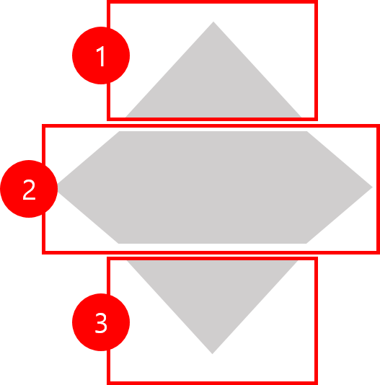

 | No | 명칭 | 내용 |  |  | 비고
 | 1 | 회피 카운트1 | 회피 할 수 있는 횟수를 나타냄
 | 2 | 회피 카운트2 | 회피 할 수 있는 횟수를 나타냄
 | 3 | 회피 카운트3 | 회피 할 수 있는 횟수를 나타냄

 | - UI는 회피 카운트와 회피 쿨타임 시간을 출력한다.
 | - 회피 카운트는 색을 통해서 출력한다.
 | - UI를 분리하여 소비 되는 것을 구분 한다.
 | - 차오르는 형태를 이용하여 쿨타임을 제작한다.






 | 카운트 MAX |  |  | 카운트 1개 소비 |  | 카운트 2개 소비 |  |  | 카운트 전체 소비

 | 1.5 테이블

 | 데이터 명 |  | 내용 |  |  |  | 데이터 형 | 비고
 | MissRange |  | 회피 이동 거리 |  |  |  | 실수형
 | MaxMissCount |  | 최대 회피 가능 카운트 |  |  |  | 정수형
 | CountCoolTime |  | 회피 카운트 충전 시간 |  |  |  | 실수형
 | MissCoolTime |  | 회피 재사용 시간 |  |  |  | 실수형
 | MissTime |  | 회피 시 피해를 입지 않는 시간 (콜라이더 OFF 시간) |  |  |  | 실수형

 | - 회피를 입력 받으면 MissRange 값 만큼 거리를 이동 시킨다.
 | - MaxMissCount 값을 통해서 최대 회피 카운트 개수를 결정한다.
 | - CountCoolTime 값을 통해 회피 카운트의 충전 시간을 결정한다.
 | -

시스템 개요
프로그래머들이 쉽게 볼 수 있도록
 | 2. 회피 시스템 개요

 | 2.1 회피 기본 플로우

 | 2.2 UI 출력 플로우

 | 2.3 회피 출력 순서

 | - 회피 입력 시 모델링을 OFF 시킴 |  |  |  | 명칭 | 내용 |  | 비고
 | - 모델링 OFF와 함께 콜라이더를 OFF 시켜 회피 시간(MissTime) 동안 공격 받지 않도록 함 |  |  |  | 회피 카운트 | 회피를 할 수 있는 횟수
 | - 플레이어 위치에 이펙트(PC_Effect_Miss_001)를 출력함 |  |  |  | 회피 카운트 쿨타임 | 회피 카운트가 줄었을 때 작동하는 쿨타임
 | - 캐릭터의 위치를 변경 시킴 |  |  |  | 회피 쿨타임 | 모든 회피 카운트를 소비 한 경우 작동하는 쿨타임
 | - 변경 위치에 이펙트 (PC_Effect_Miss_002)를 출력함
 | - 캐릭터 모델링과 콜라이더를 ON 시킴
 | - 회피 카운트를 1 감소 시킴
 | - 회피 카운트가 감소되어 있을 경우 회피 카운트 쿨타임을 작동시킴
 | - 회피 카운트 쿨타임 작동 이후 회피 카운트 1 증가
 | - 회피 카운트가 0일 경우 재사용 대기 시간을 출력함
 | - 회피 쿨타임 작동 이후 회피 카운트 MAX 값으로 변경

 | - 회피 카운트 쿨타임 작동 중 회피 입력이 다시 들어올 경우 회피 카운트 쿨타임을 초기화 시킴

 | 2.4 UI 출력 순서

 | 카운트 MAX | 카운트 1개 소비 |  | 카운트 2개 소비 |  |  | 카운트 전체 소비



 | 회피 카운트 쿨타임 작동 |  | 회피 카운트 쿨타임 작동 중 회피 재입력시

 | 2.5 예외처리
 | - 회피 중 오브젝트가 있을 경우 오브젝트를 통과하지 않는다.
 | - 몬스터는 통과한다.
 | - MissTIme 동안은 공격을 받지 않는다
 | - 미션을 클리어하고 다음미션으로 넘어갈 경우 회피 카운트를 MAX 로 변경한다.
 | - 회피 카운트 쿨타임이 증가 도중에 회피를 사용 할 경우 회피 카운트 쿨타임을 초기화 한다.

